アプリのセットアップ
[1] | [2] | [3] | [4]
電マニ58を | この画面が出れば | テスト用の | この画面が出たら、
インストールして開きます。 | 動作確認完了です。 | PDFファイルを開きます。 | チェックマークを付ける。
 | 電マニ58を閉じて下さい。
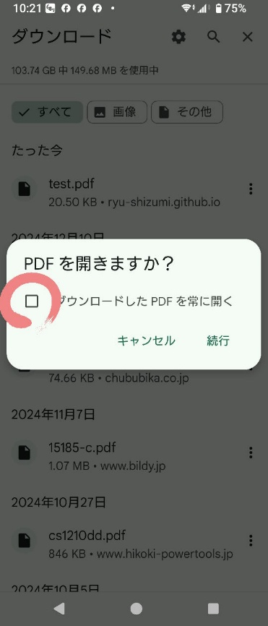
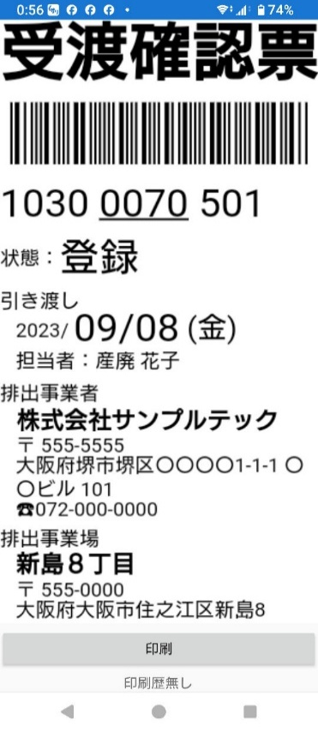




[5] | [6] | [7] | [8]
「続行」をタップ | 電マニ58ではないアプリで | 「設定」の「アプリ」をタップ | PDFを自動で開くアプリを
 | 自動でPDFが開いたら、 |  | 見つけてタップ
 | [7]から[12]の手順を行います。

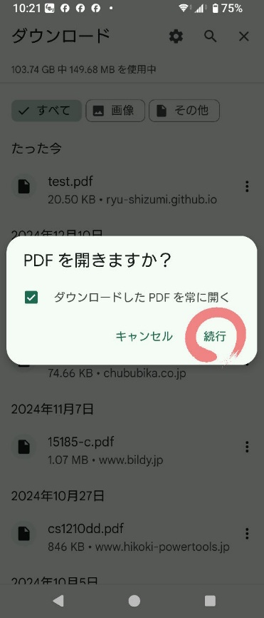

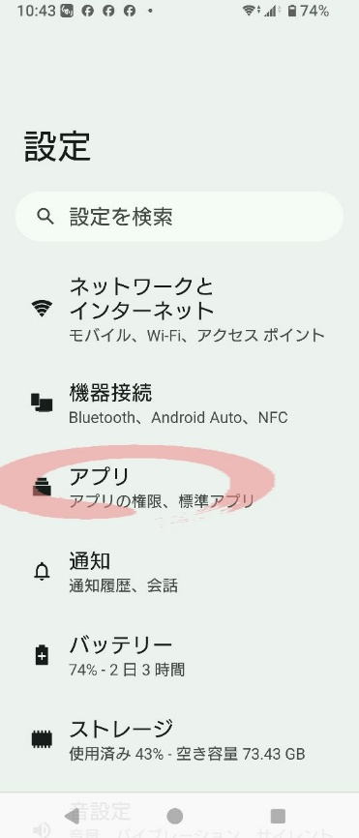
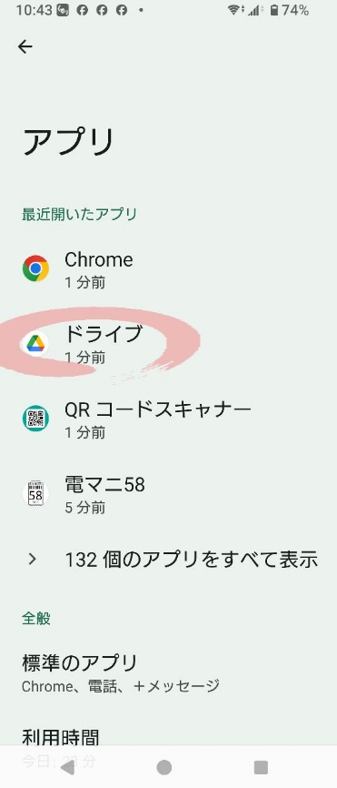

[9] | [10] | [11] | [12]
「デフォルトで開く」をタップ | 「デフォルトの設定をクリア」 | もう一度テスト用の | 「再ダウンロード」をタップ
 | をタップ | PDFファイルを開きます。

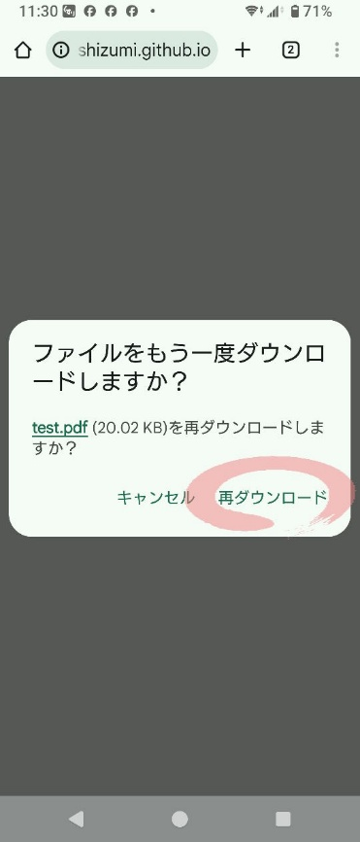
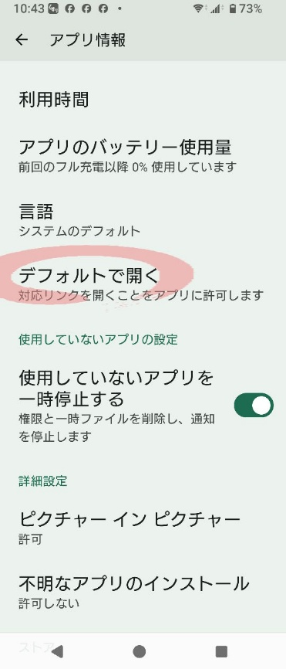
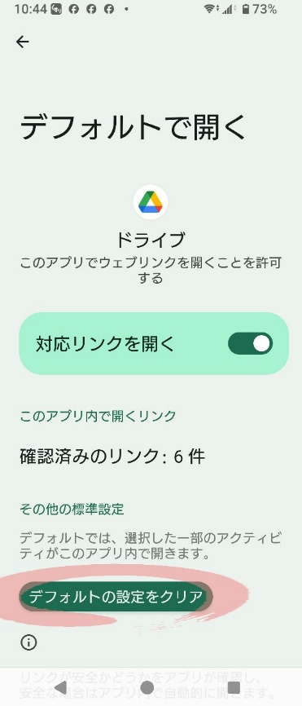

[13] | [14] | [15] | [16]
「電マニ58」をタップ | 「常時」をタップ | この画面が出たら成功です。 | 電マニ58をPDFを開くアプリ
 |  | 電マニ58を閉じます。 | として設定しました。
 |  |  | 対応できないPDFは
 |  |  | 別のアプリを選択できます。
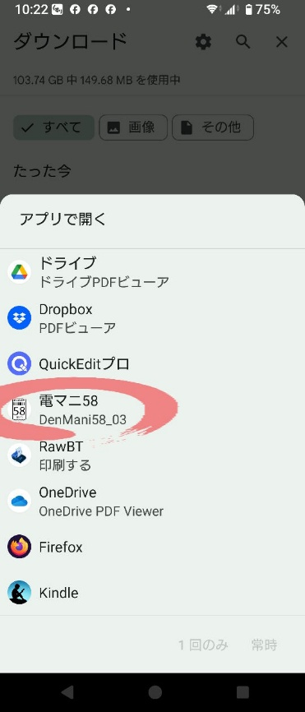
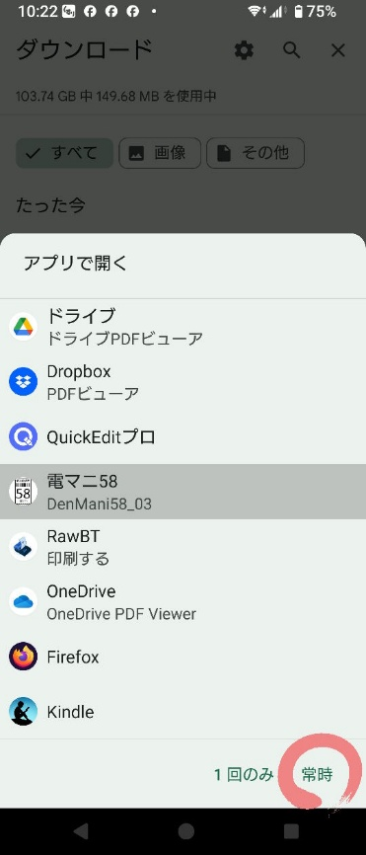

 |  |  | 電マニ58のインストール作業
 |  |  | は以上です。

プリンター調達

[1] | [2] | [3] | [4]
JK-5803Pを購入します。 | 届いたら開梱します。 | 複数台運用を見据えて | 裏蓋を開けて
 | 中身は以下の通りです。 | プリンターに命名します。 | 電池をセットします。
 |  | 今回は「１号プリンター」
 | ● 説明書 | としました。

 | ● プリンター本体
 | ● ロール紙(プリンターに内蔵)
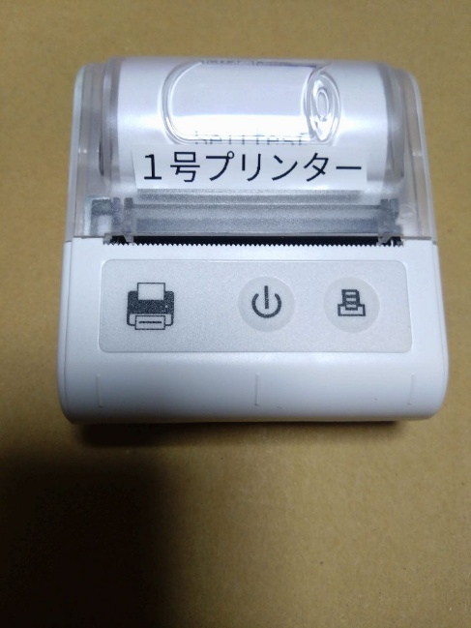
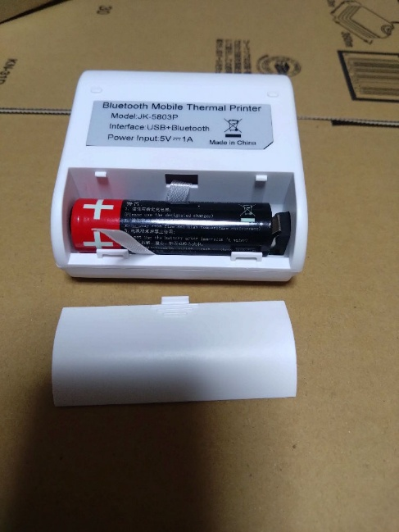
 | ● リチウムイオン電池
 | ● USB Type-C ケーブル

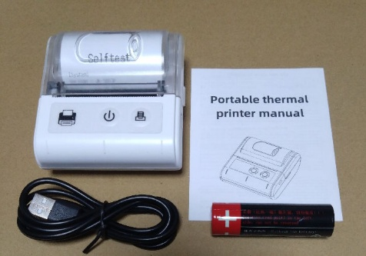

[5] | [6] | [7] | [8]
真ん中のボタンを長押しして | 電源ボタンを長押しして | カバーを開いて | ロール紙をセットして
電源をオンにします。 | 電源をオフにします。 | Selftestの紙を取り除きます。 | カバーを閉じます。

もし電源オンにならなければ |  |  | 電源をオンにします。
電池の向きが逆です。

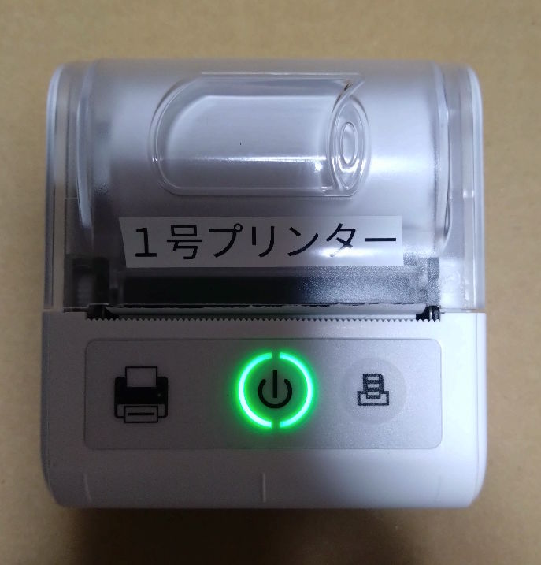
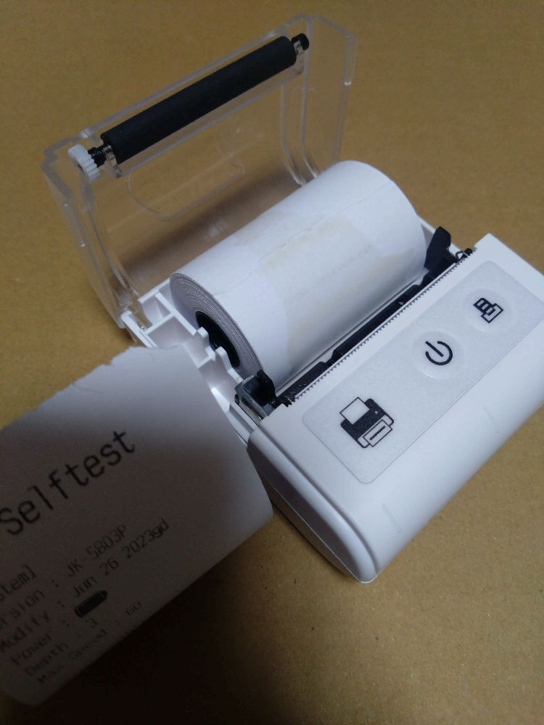

[9] | [10] | [11] | [12]
セットできていないと | ロール紙がセットできたら | 充電は、 | 補充のロール紙は、
Feedボタンが赤く光ります。 | 電源をオフにします。 | 付属のUSBケーブルでなくても | 58mm幅、40mm径が
 |  | 構いません。 | 適合します。

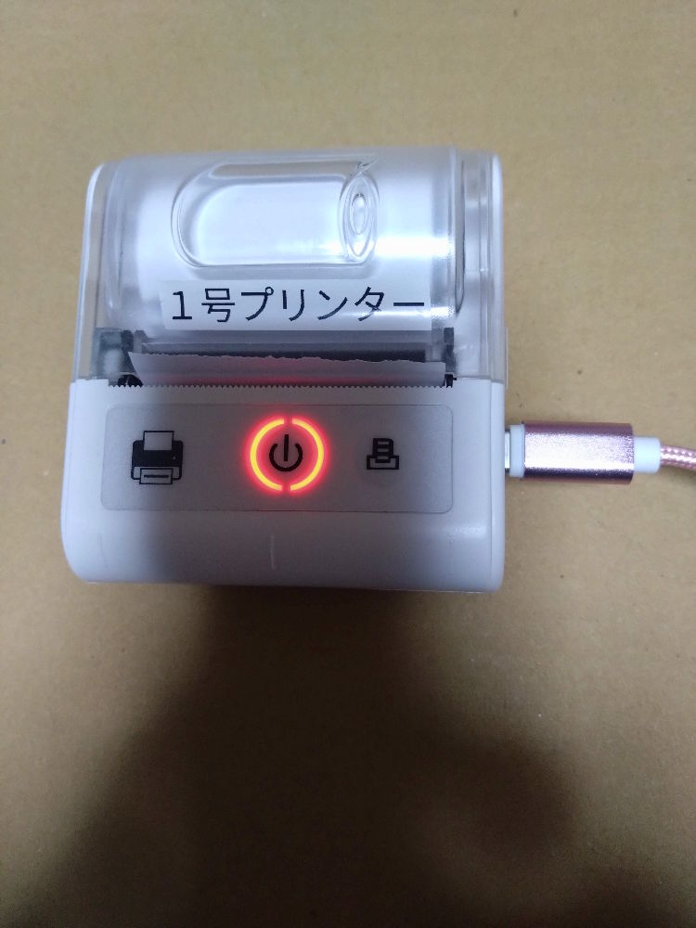
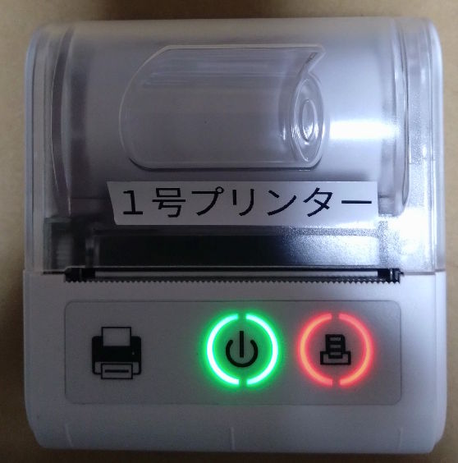
 |  | 満充電になると消灯します。 | 探すのが面倒であれば
 |  |  | ST584012-6K を
 |  |  | 買いましょう。

 |  |  | プリンターの説明は以上です。

RawBT設定
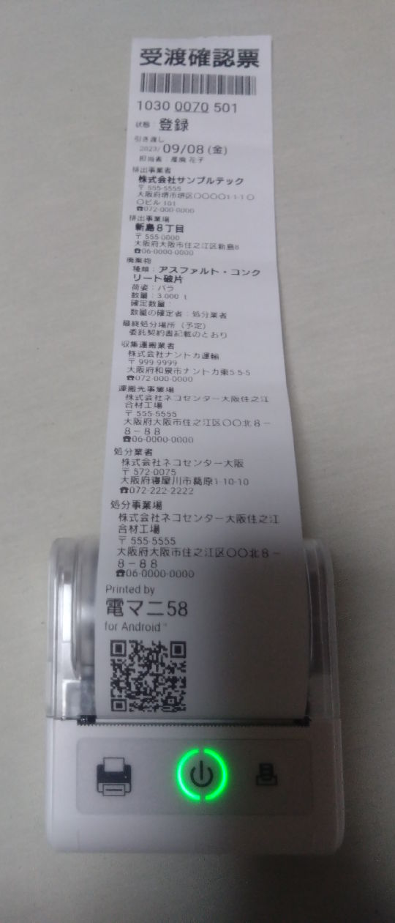
[1] | [2] | [3] | [4]
RawBTを | 歯車アイコンをタップ | 「プリンターを追加」をタップ | 「ブルートゥース」をタップ
インストールして開きます。

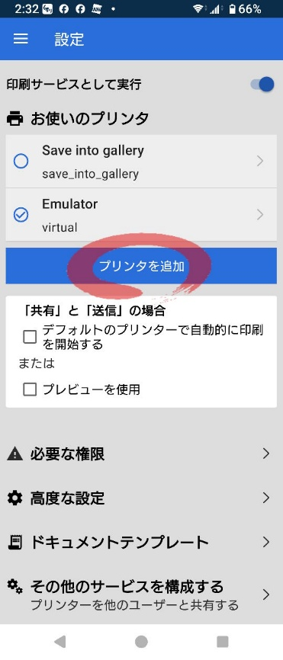
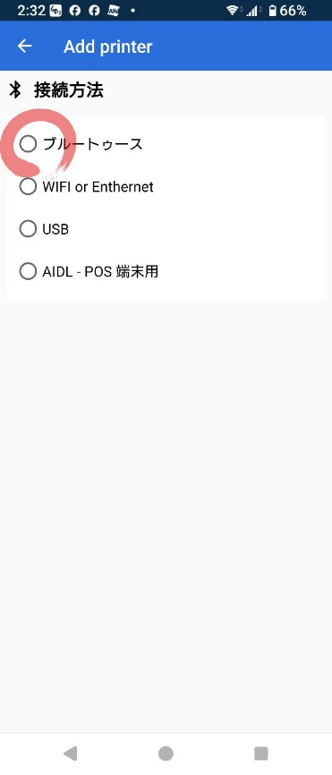
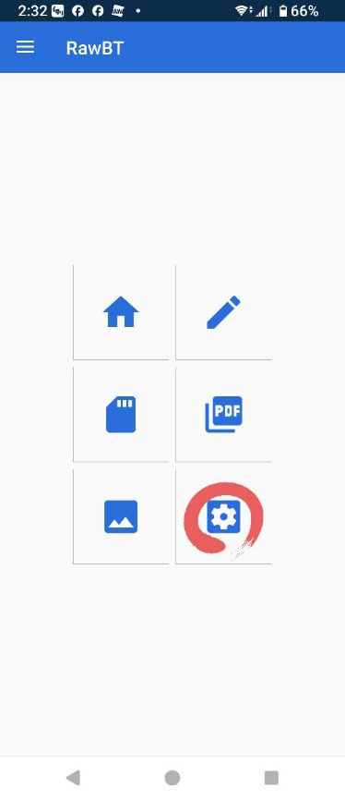



[5] | [6] | [7] | [8]
「選択されていない」をタップ | プリンターの電源をオン | 「スキャン装置」をタップ | 「許可」をタップ



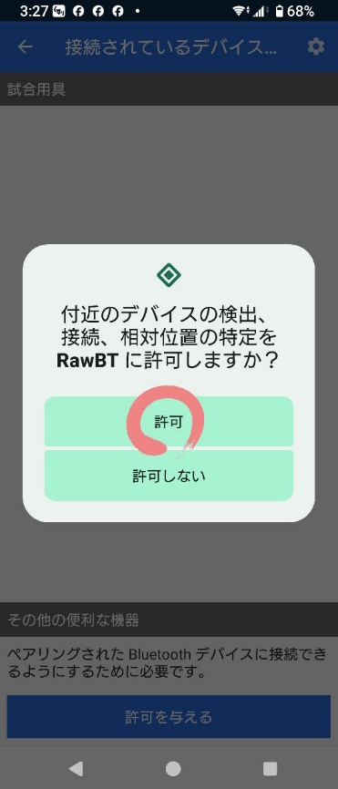

[9] | [10] | [11] | [12]
「スキャン装置」をタップ | 「JK-5803P」を探してタップ | 「接続」をタップ | 「0000」と入力する

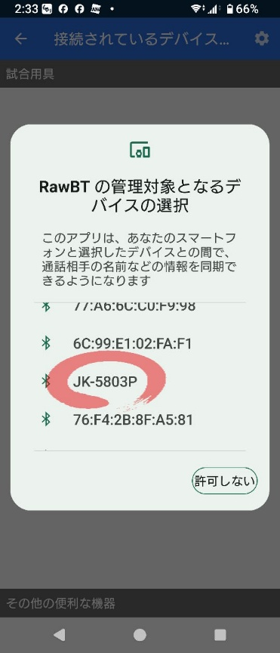
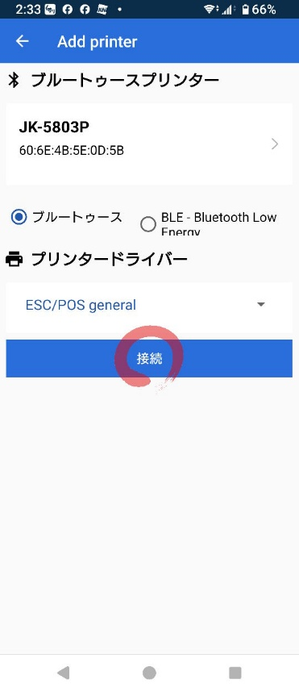
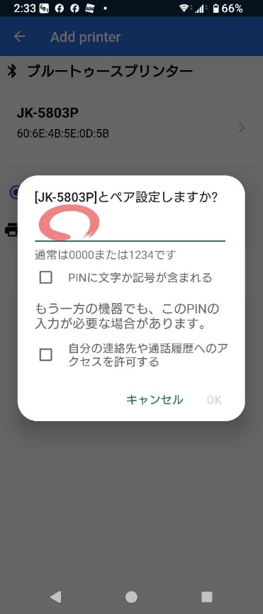

[13] | [14] | [15] | [16]
「OK」をタップ | 名前を「１号プリンター」に | 「プリンタを追加」をタップ | 「←」をタップ
 | 書き換える。

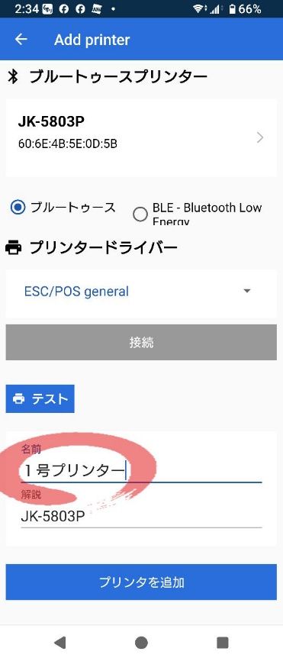
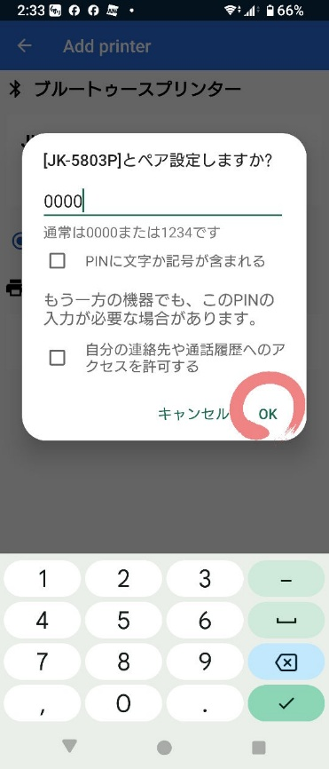
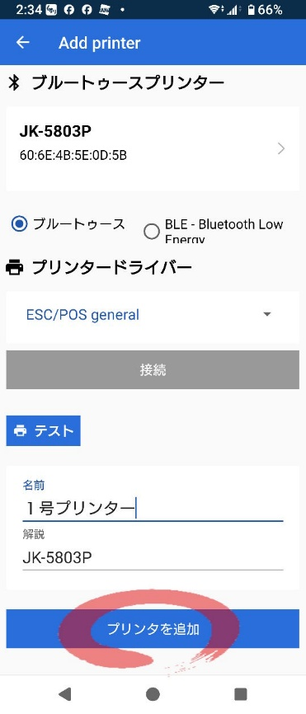
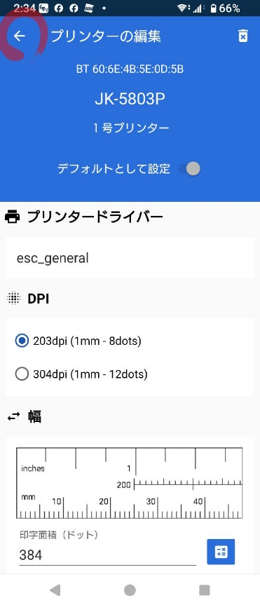

[17] | [18] | [19] | [20]
プリンターが追加されました。 | 電マニ58を開きます。 | 「印刷」をタップ | 「80mm Roll」をタップ
RawBTを閉じます。

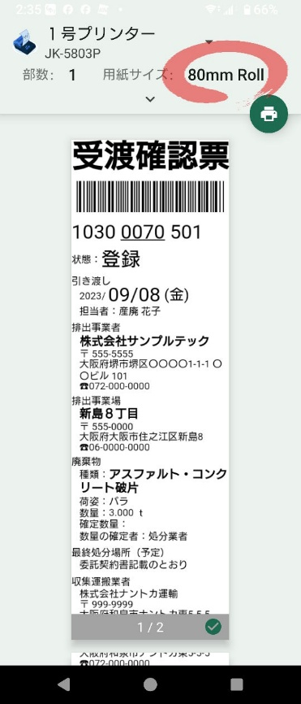
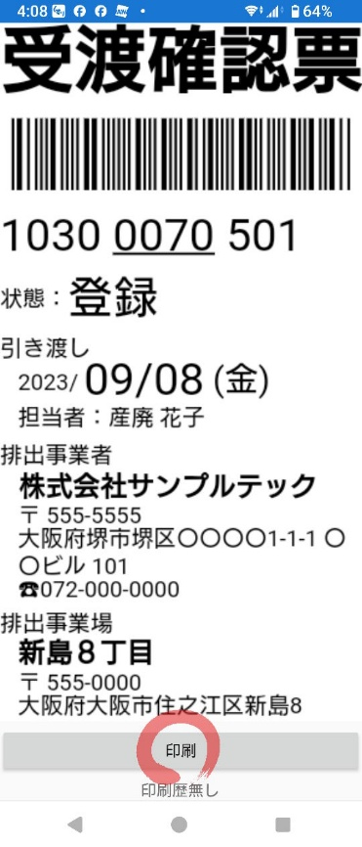

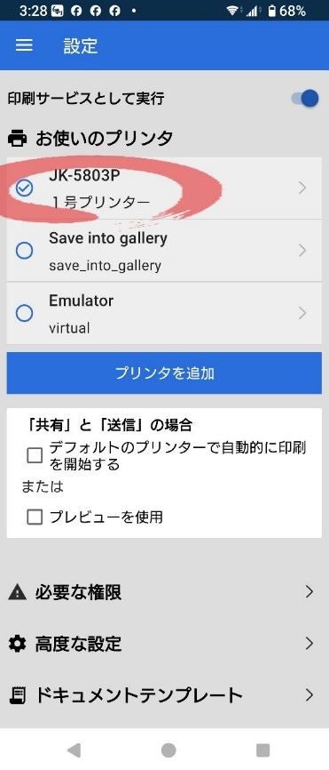

[21] | [22] | [23] | [24]
「80mm Roll」をタップ | 「58mm Roll Max」をタップ | 「∧」をタップ | 印刷アイコンをタップ

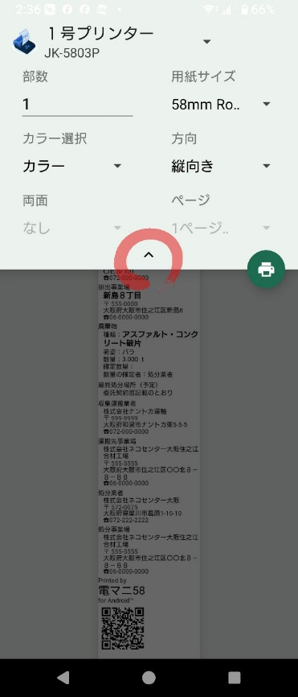
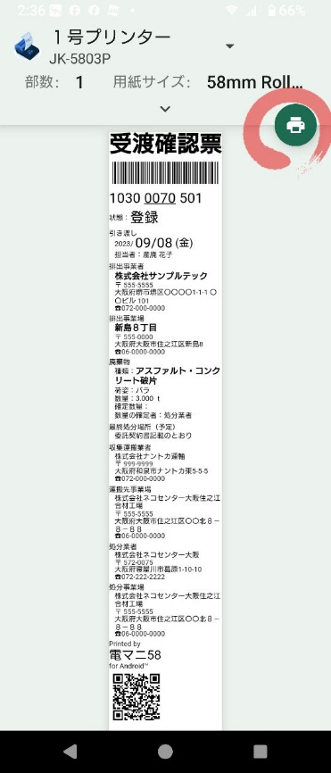
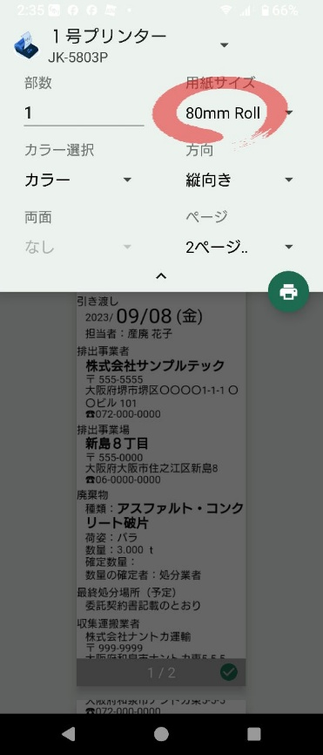
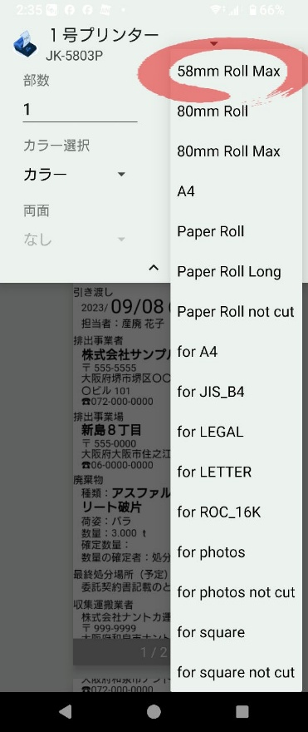

[25] | [26] | [27] | [28]
「OK」をタップ | 印刷完了を待ちましょう。 | 印刷が完了すると、 | 印刷された用紙は、
 |  | 日時が表示されます。 | 丸まって排出されます。

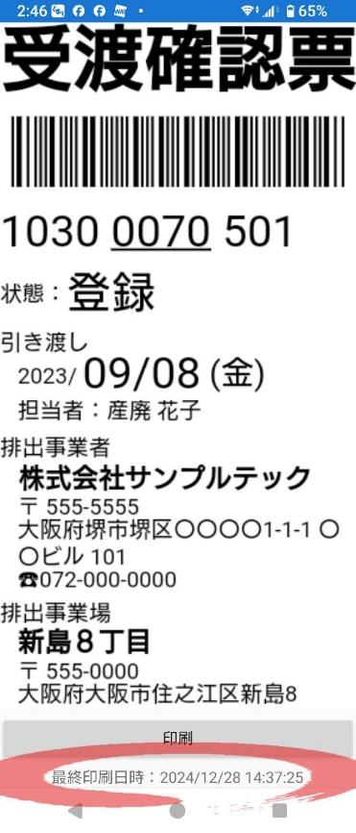
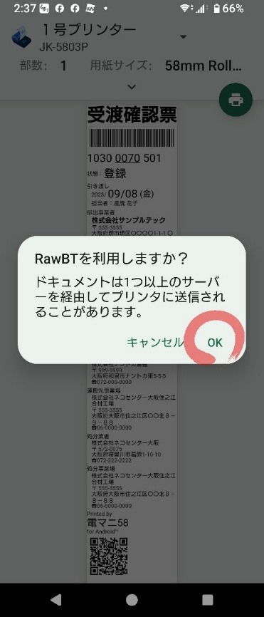
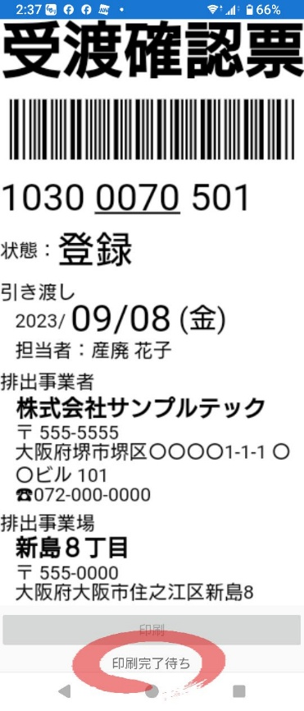
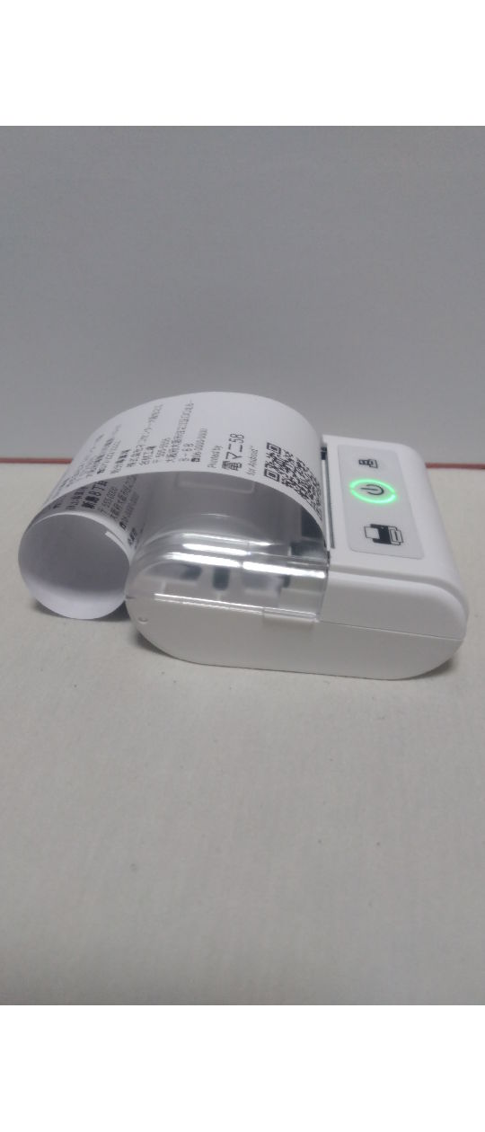

[29] | [30] | [31]
巻き癖を直すとこんな感じ。 | これでRawBTのセットアップと | RawBTを無料のまま使うと
 | テスト印刷は完了です。 | 課金を促す表示が出ます。
自動カット機能はありません。 |  | 永久ライセンス料は470円です。
手でちぎって下さい。 | 電マニ58を閉じます。 | (2024/12/30現在)

実運用
[1] | [2] | [3] | [4]
JWNETのスマホ用ページを | ログインします。 | 「マニフェスト管理」をタップ | 「マニフェスト新規登録」
開きます。 |  |  | をタップ


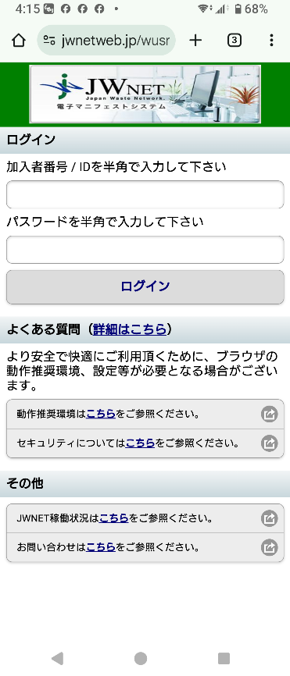
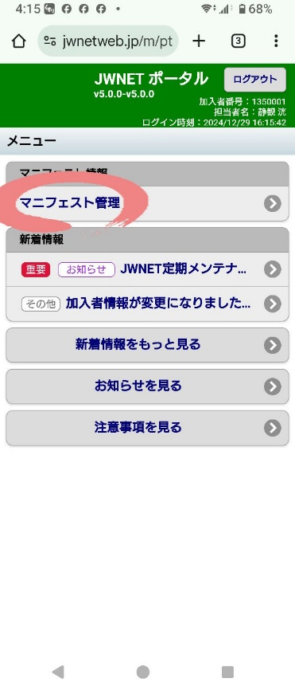
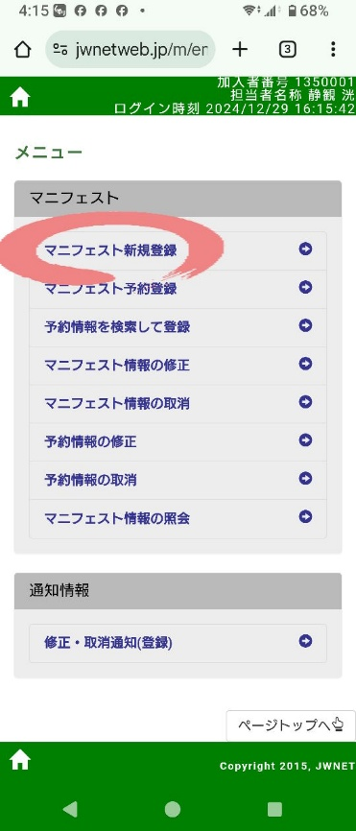

[5] | [6] | [7] | [8]
「追加」をタップ | 必要項目を入力しましょう。 | 下までスクロールして、 | 「登録」をタップ
 |  | 「入力完了」をタップ

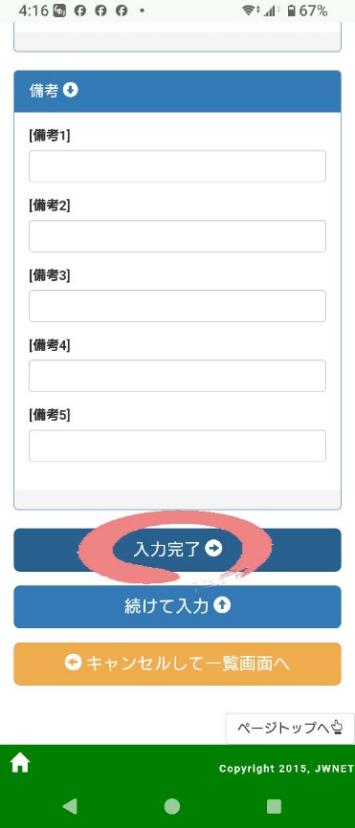
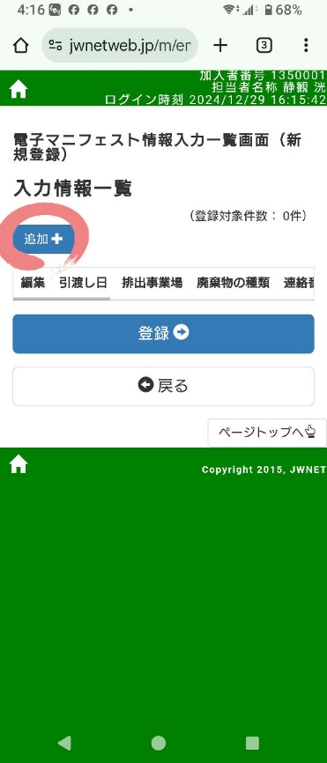
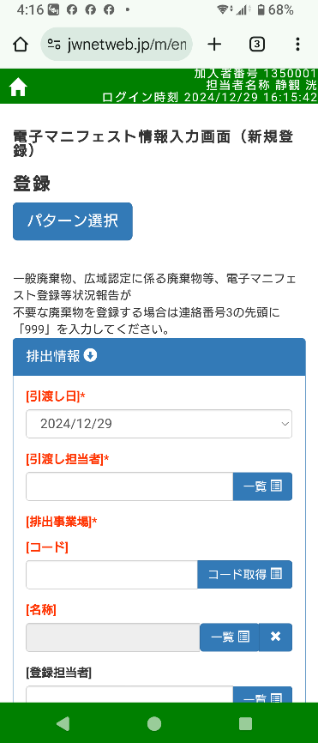
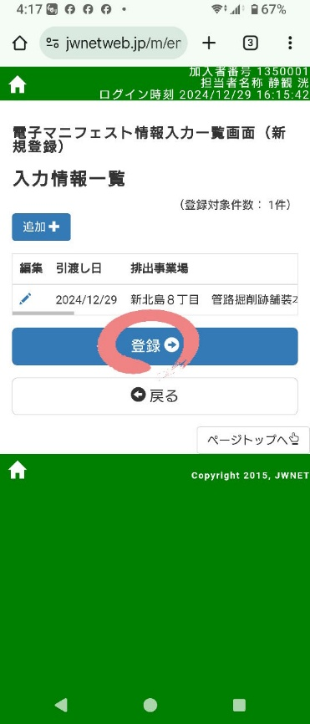

[9] | [10] | [11] | [12]
「戻る」をタップ | 「戻る」をタップ | 「OK」をタップ | 「マニフェスト情報の照会」
 |  |  | をタップ

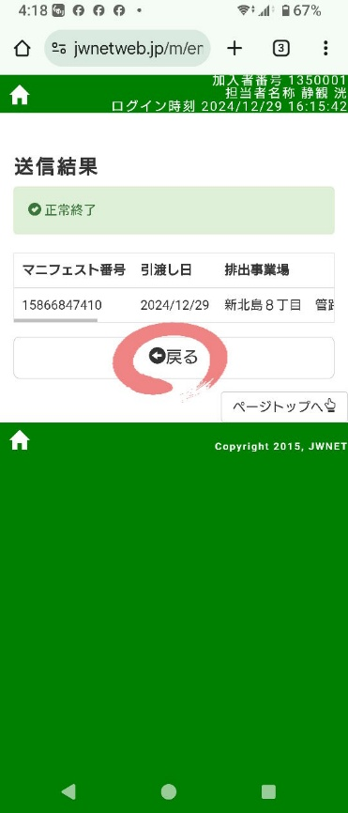
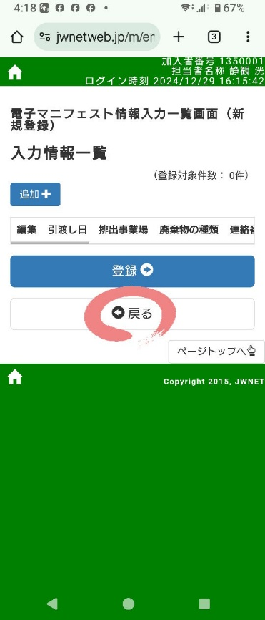
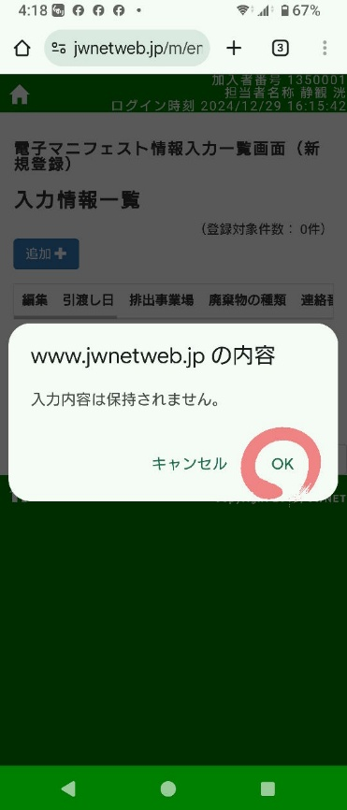


[13] | [14] | [15] | [16]
下までスクロールして、 | マニフェスト番号をタップ | 「受渡確認票」をタップ | もしこの画面が出たら、
「検索」をタップ |  |  | 「再ダウンロード」をタップ






[17] | [18] | [19] | [20]
「印刷」をタップ | プリンターの電源をオン | 印刷アイコンをタップ | 印刷されます。
 |  |  | 実運用の説明は以上です。

